Recherche
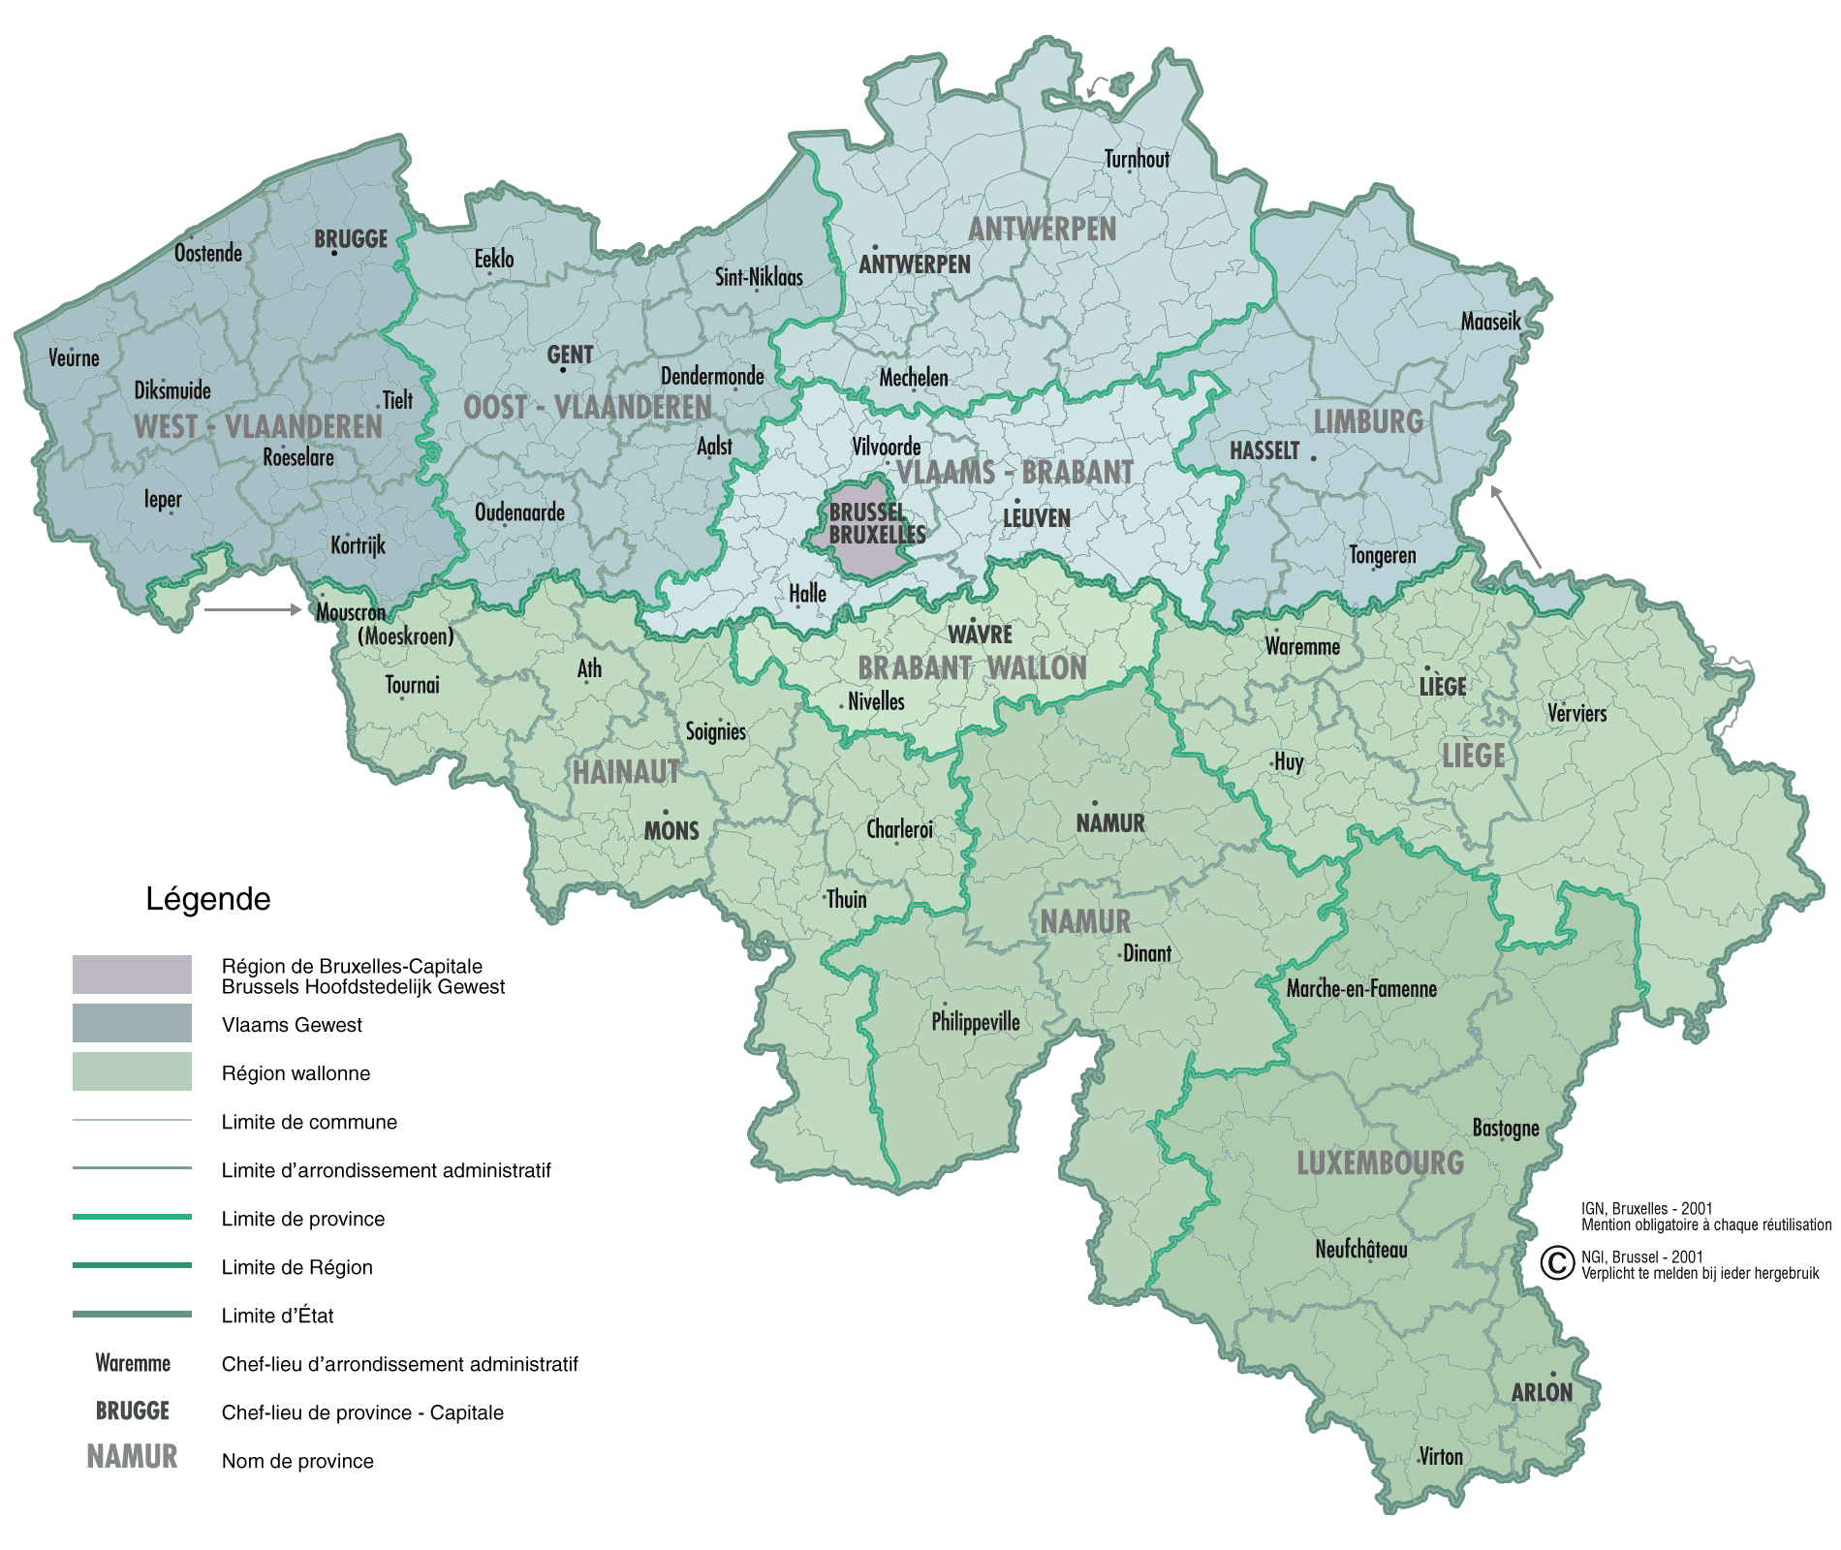
9
1
11
6
PROVINCE: | 1

CHEF-LIEU DE PROVINCE: |  | Antwerpen - Anvers

10
NOM DU BOURGMESTRE: |  | Bart De Wever

FOURONS
NOM DU GOUVERNEUR: |  | Cathy Berx |  | = Représentant du Gouvernement Fédéral et des Régions dans sa province

2
NOM DU PRESIDENT DU CONSEIL PROVINCIAL: |  | Kris Geysen |  | = "Parlement" de la Province

MOUSCRON-COMINNES
NOM DU PRESIDENT DU COLLEGE PROVINCIAL: |  | Cathy Berx |  | = "Ministres" de la Province

NBRE DE CONSEILLERS PROVINCIAUX | 36 |  | NBRE DE DEPUTES PROVINCIAUX |  | 4

3
5
POPULATION DE LA PROVINCE: |  | 1084875 habitants |  |  | Année | 1/1/2022

4
NOMBRE DE VILLES ET COMMUNES: |  | 70
8
7
ARRONDISSEMENTS: | Antwerpen - Mechelen - Turnhout

